상품제안서
유러피안무스 스칸디의숲 | 상품코드: F10002

 |  |  |  |  |  | 02-412-0044 | www.easy1.co.kr
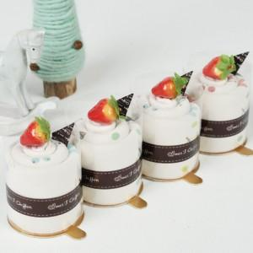

【상세/제작정보】 | <p><span style="font-size: 12pt;"><b>■나염은 500개이상 주문시 가능하고 기본1도(300원) / 2도이상(1도당100원추가) 이며 판비별도(60000원)입니다.</b></span></p><p><span style="font-size: 12pt;"><b>■자수(600원),로고자수(700원)이며 자수사양과 침수에 따라 자수비가 가감될 수 있습니다.</b></span></p><p><b><span style="font-size: 12pt;">​</span><span style="font-size: 12pt;">■100개 이상 주문시 무료배송해드립니다.</span></b>&nbsp;</p>

【인쇄/포장옵션】 | 자수 / OPP(비닐)

【공급단가】 | 수량 | 100~ | 500~ | 1,000~ | 3,000~
*VAT별도 | 단가 | 2,800원 | 2,700원 | 2,600원 | 2,550원

【상품 URL】 | https://dev.easy1.co.kr:443/src/goods_detail.php?gdno=10002

